SDWe开发笔记
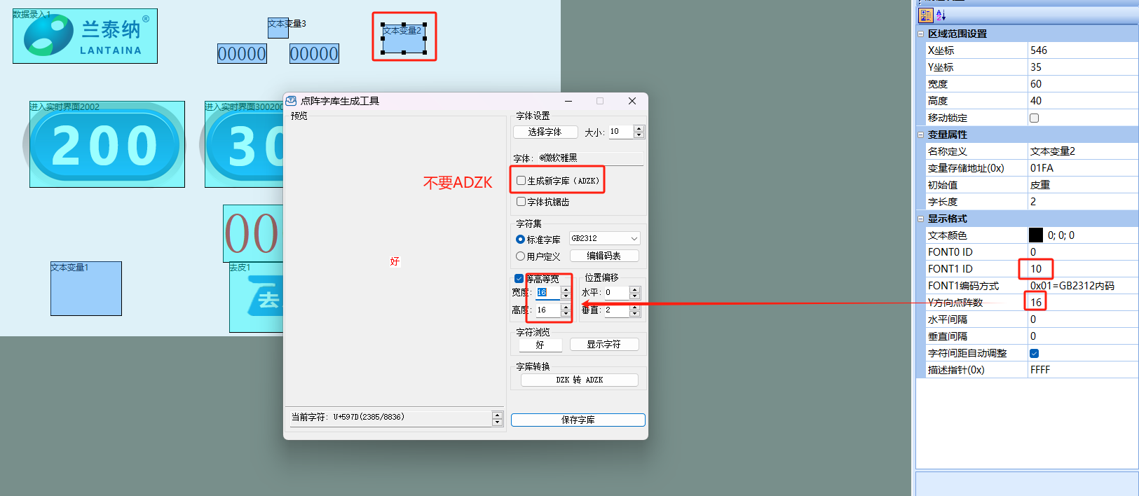
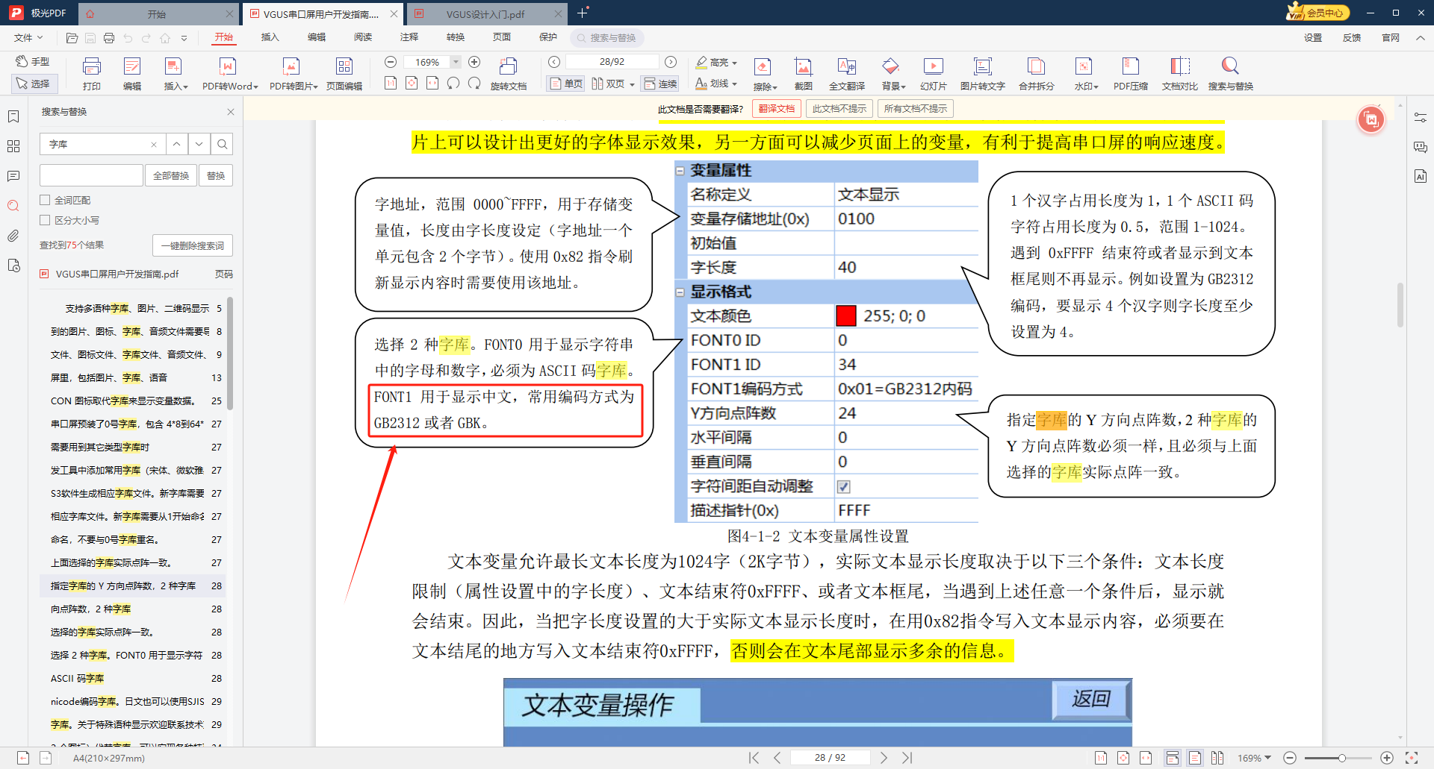
1 | 文件命名规则 | 背景图片不需要序号连续，如果想修改当前背景图片，必须通过替换来实现
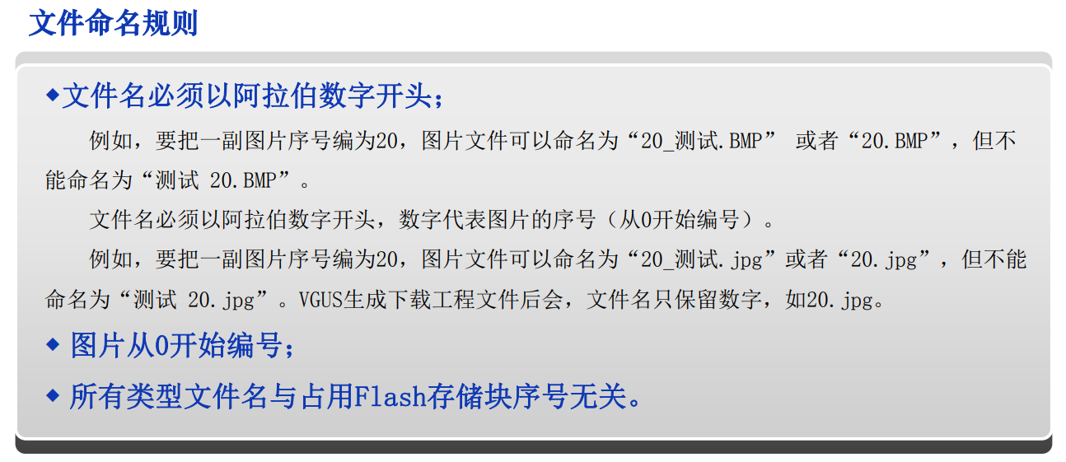

2 | 变量图标的透明模式（.bmp文件来实现）：以左上角的像素点做基地，减去基地像素后，显示出来

3 | 屏蔽屏幕错误报警
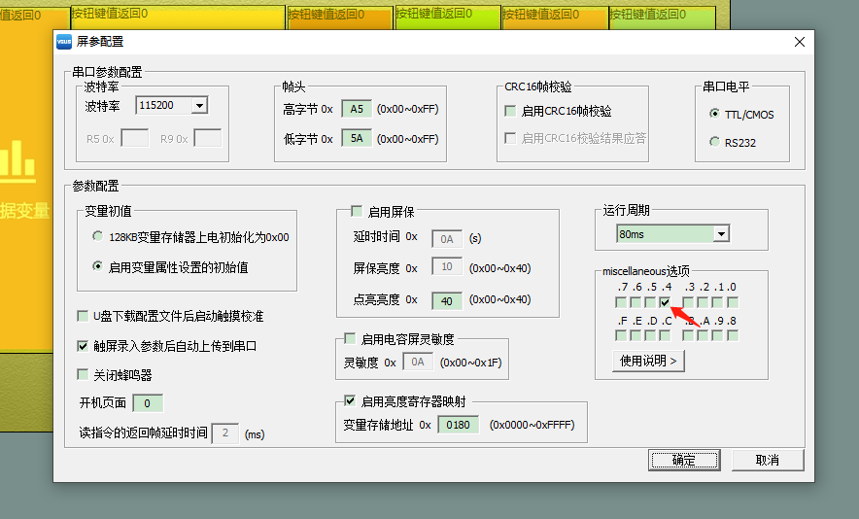

4 | 出现CRC错误时，删除VT_SET下的checksum.bin文件

5 | 添加字库文件

